仕切り

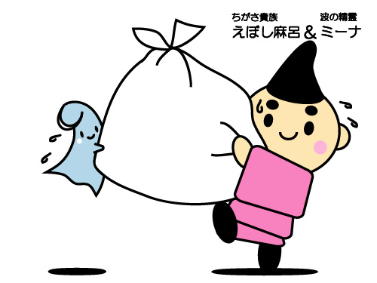



Ｎ 保健・衛生・環境

- 146 -
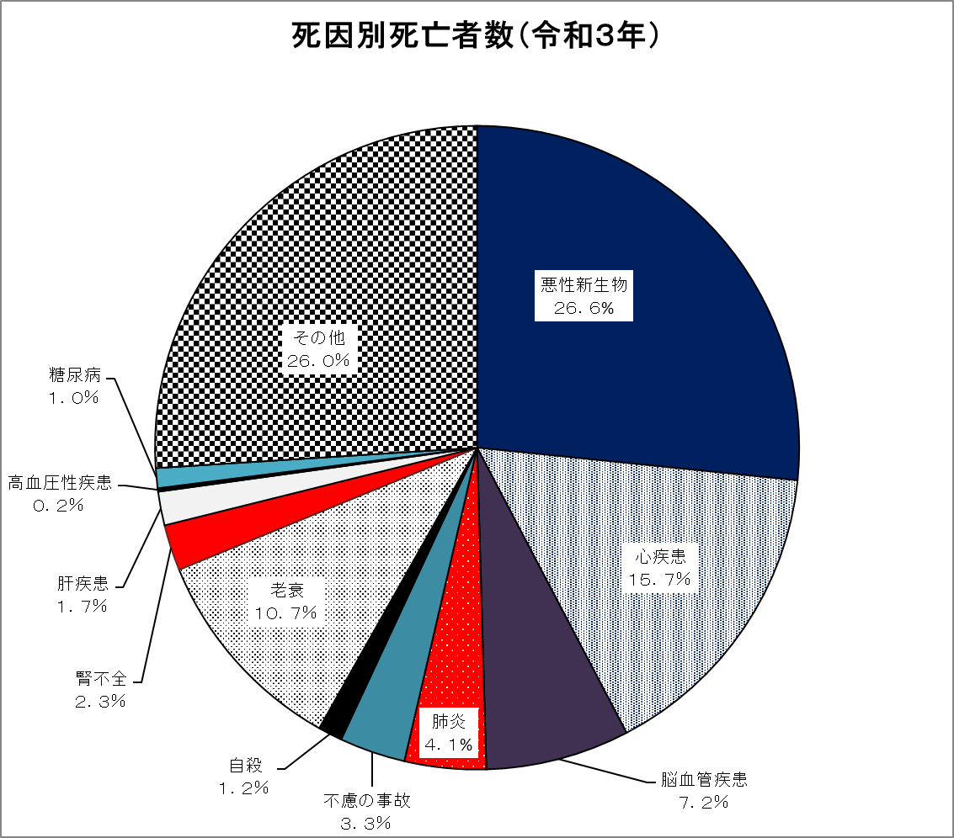

- 148 -
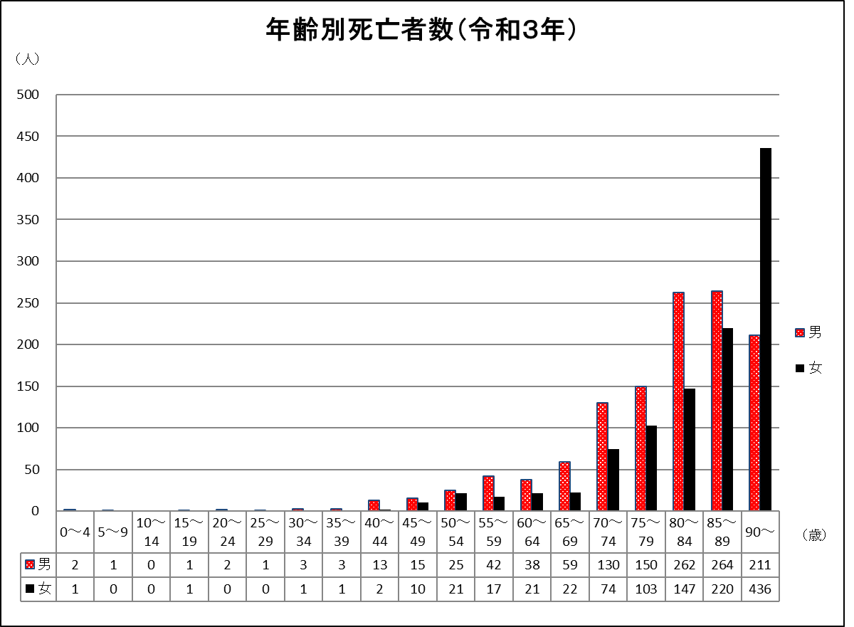
１６４ 男女・年齢別死亡者数（令和３年）
区分 | 計 | 男 | 女 | 区分 | 計 | 男 | 女
0～4 | 3 | 2 | 1 | 50～54 | 46 | 25 | 21
5～9 | 1 | 1 | - | 55～59 | 59 | 42 | 17
10～14 | - | - | - | 60～64 | 59 | 38 | 21
15～19 | 2 | 1 | 1 | 65～69 | 81 | 59 | 22
20～24 | 2 | 2 | - | 70～74 | 204 | 130 | 74
25～29 | 1 | 1 | - | 75～79 | 253 | 150 | 103
30～34 | 4 | 3 | 1 | 80～84 | 409 | 262 | 147
35～39 | 4 | 3 | 1 | 85～89 | 484 | 264 | 220
40～44 | 15 | 13 | 2 | 90～ | 647 | 211 | 436
45～49 | 25 | 15 | 10 | 総数 | 2,299 | 1,222 | 1,077
資料：令和３年神奈川県衛生統計年報

- 154 -
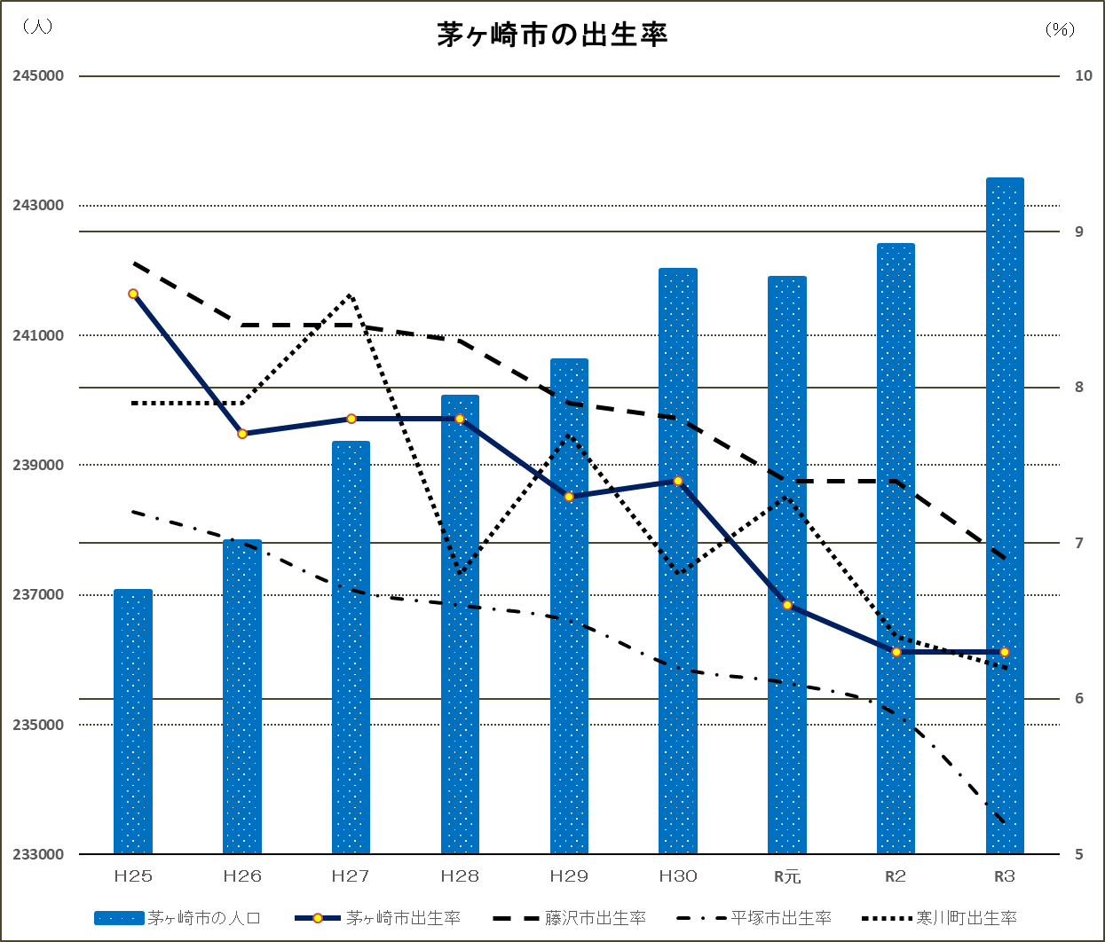

 | 茅ヶ崎市出生率 | 藤沢市出生率 | 平塚市出生率 | 寒川町出生率
平成２５年 | 8.6 | 8.8 | 7.2 | 7.9
平成２６年 | 7.7 | 8.4 | 7.0 | 7.9
平成２７年 | 7.8 | 8.4 | 6.7 | 8.6
平成２８年 | 7.8 | 8.3 | 6.6 | 6.8
平成２９年 | 7.3 | 7.9 | 6.5 | 7.7
平成３０年 | 7.4 | 7.8 | 6.2 | 6.8
令和元年 | 6.6 | 7.4 | 6.1 | 7.3
令和２年 | 6.3 | 7.4 | 5.9 | 6.4
令和３年 | 6.3 | 6.9 | 5.2 | 6.2

